PowerShell
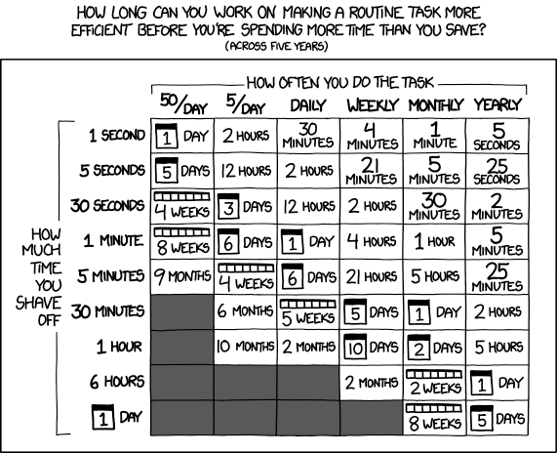
PowerShell

What is PowerShell?
PowerShell is built on the .NET framework and is both a scripting language and an interactive command environment
PowerShell allows for easier administration of systems and the automation of repetitive tasks
In a Nutshell
PowerShell is a powerfull, easy-to.use tool that can create text files, create backups, and parse files, and data. It is also native to Windows, allowing to interoperability between Windows, Azure, and now both Linux and MacOS

What can PowerShell manage?
Azure Active Directory
Azure SQL Database
Azure Subscription
Azure Resource Groups

Versions
- PowerShell 5.1 is the last full release |  |  | - PowerShell Core is the latest release
- Only supports Microsoft OS |  | vs | - Unsupported modules
- .NET Framework dependency |  |  | - Open Source (MacOS, Linux)

 | Is it worth the time?
 | https://xkcd.com/1205/

Fundamentals
Pomoc, dokumentace |  |  |  |  |  |  |  |  | Pomocí závorek můžeme, podobně jako v matematice, určit pořadí ve kterém se jednotlivé příkazy spustí:
Get-Help |  |  | zobrazí nápomocnou dokumentaci |  |  |  |  |  | Get-EventLog Application -computer (Get-Content names.txt)
Get-Help Get-Service -Detailed |  |  | dokumentace detailněji |  |  |  |  |  | 1. Nejdřív se spustí příkaz Get-Content, který vypíše obsah souboru names.txt
Get-Help Get-Command -Example |  |  | ukáže nám příklady použití příkazu get-command |  |  |  |  |  | 2. Dále se vypsaný obsah z předešlého příkazu přetáhne do příkazu Get-EventLog Application -computer
Get-Help Get-Service -ShowWindow |  |  | otevře okno s nápovědou, ve které můžeme vyhledávát a filtrovat
Get-Help Get-Command -Online |  |  | ukáže nám příklady použití příkazu get-command na internetu |  |  |  |  |  | Get-Help Out-File -Parameter Width |  |  | hledání parametru Width v pomocné dokumentaci |  |  |  | Spustí program
Update-Help |  |  | aktualizuje databazi dokumentací z internetu |  |  |  |  |  | -NoClobber |  |  | prevence proti overwriting existujícího souboru
Update-Help -Source "C:\...." |  |  | aktualizuje databázi dokumentací z příslušeného zdroje
Save-Help |  |  | uloží současný stav nápomocné dokumentace |  |  |  |  |  | Show-Command |  |  | pomocí grafického rozhrání nám pomůže dokončit příkaz správným syntaxem
 |  |  |  |  |  |  |  |  | restart-computer
Get-Verb |  |  | ukáže všechny slovesa, která se dají použít v příkazech |  |  |  |  |  |  |  |  |  |  |  |  | Spustí službu
Get-Command |  |  | ukáže všechny dostupné cmdlets, funkce a aliasy |  |  |  |  |  |  |  |  |  |  | Parameter
Get-Command -Name *service* |  |  | ukáže příkazy, které obsahují frázi service |  |  |  |  |  |  |  |  |  |  | [] znamená, že parametr je dobrovolný, není povinný
Get-Command -Verb *service* |  |  | ukáže příkazy se slovesem, které obsahují frázi service |  |  |  |  |  | Ostatní |  |  |  |  |  |  | Spustí program, službu na pozadí
Get-Command -Noun *service* |  |  | ukáže příkazy s podstatným jménem, které obsahují frázi service |  |  |  |  |  | clear | \ |  |  |  | Data types
Get-Command *log* -Type cmdlet |  |  | ukáže příkazy, které obsahují frázi log a mají typ cmdlet |  |  |  |  |  | cls | > | clears the screen |  |  | [] znamená, že typ může nabrat více hodnot oddělené čárkou
 |  |  |  |  |  |  |  |  | CTRL + L | / |  |  |  | bez [] znamená, že typ může nabrat pouze jedné hodnoty
Get-Member

Anatomie PowerShell příkazu |  |  |  |  |  |  |  |  |  |  |  |  |  |  |  | Zastaví program

Příkaz |  | Parametr 1 |  | Parametr 2 |  |  | Parametr 3
Get-EventLog |  | -LogName Security |  | -ComputerName WIN8, SERVER1 |  |  | -Verbose |  |  |  |  |  |  |  |  | Zastaví službu

Příkaz |  |  | První parametr |  |  |  |  |  |  | Konvence pojmenování
- Jméno cmdletu je Get-EventLog |  |  | - První parametr je -LogName a jeho hodnota je Security |  |  |  |  |  |  | Cmdlet | # vyslovujeme "command-let"
 |  |  | - Protože v hodnotě nejsou mezery ani čárky, nemusíme jí dávat do uvozovek |  |  |  |  |  |  | - Nativní PowerShell nástroj příkazového řádku, psaný v jazyce C#
 |  |  |  |  |  |  |  |  |  | - Příkazy vestavěné v příkazovém řádku
Druhý parametr
- Druhý parametr je -ComputerName a má dvě hodnoty: WIN8 a SERVER1 |  |  |  |  |  |  |  |  |  | Parametr |  |  | Pipeline
- Jednotlivé hodnoty jsou odděleny čárkou a protože v ani jedný nejsou mezery ani čárky, nemusíme tyto hodnoty dávat do uvozovek |  |  |  |  |  |  |  |  |  | - Argumenty k cmdletu, funkcím a skriptům |  |  | - předává objekty mezi rutinami
 |  |  |  |  |  |  |  |  |  | - "Mění chování komponentů"
Třetí parametr
- Třetí parametr je -Verbose |  |  |  |  |  |  |  |  |  | Alias |  |  | Skript
- Jedná se o tzv. switch parametr, nepřířazujeme hodnotu, není potřeba |  |  |  |  |  |  |  |  |  | - Zkrácené jméno pro běžné příkazy |  |  | - PowerShell kód uložený v .ps1 souboru

- Je nutná mezera mezi PŘÍKAZEM a PRVNÍM PARAMETREM |  |  |  |  |  |  |  |  |  | Funkce (function)
- Názvy parametrů VŽDY začínají pomlčkou - |  |  |  |  |  |  |  |  |  | - Funkce může být podobná cmdletu, kdežto aby byly napsány v C#, tak jsou psány v Powershell skriptovacím jazyce
- Mezera je nutná také VŽDY ZA názvem parametru a MEZI jménem a hodnotou parametru
- Mezeru NEDÁVÁME mezi pomlčkou - a názvem parametru |  |  |  |  |  |  |  |  |  | Module
- Příkazy nejsou case-sensitive |  |  |  |  |  |  |  |  |  | - Balíček cmdletů, funkcí, a další...

Aliasy: přezdívky pro příkazy
- Aliasy (aliases) nám umožňují zkrátit dlouhý příkazy na námi zvolený příkaz |  |  |  |  |  |  |  |  |  | $_ |  |  | "automatická proměnná"
- Můžeme vložit pouze příkaz BEZ parametrů (oproti BASH) |  |  |  |  |  |  |  |  |  |  |  |  | - používá se převážně v pipelines, znamená aktuální objekt procházející přes pipeline
 |  |  |  |  |  |  |  |  |  | . | tečka |  | property
Get-Alias ls |  |  | zjistí, který příkaz je vázaný na "ls" |  |  |  |  |  |  |  | get-service | where {$_.status -eq "Running"}
Get-Alias -Definition "service* |  |  | zjistí, který alias je vázaný na "service" |  |  |  |  |  |  | % |  |  | alias pro funkci ForEach-Object
New-Alias -Name "wtf" Get-Help |  |  | vytvoří alias "wtf" pro aktuální relaci shellu příkazu Get-Help |  |  |  |  |  |  |  | gci | % { $_ } | to samý jako |  | Get-ChildItem | ForEach-Object { $_ }

Export-Alias |  |  | exportuje, "uloží" alias do souboru |  |  |  |  |  |  | ? |  |  | alias pro funkci Where-Object
Import-Alias |  |  | importuje alias ze souboru

PowerShell Objects and Members (PowerShell objekty a členy) |  |  |  |  |  | Variables and Data Types (Proměnné a data typy)
Object |  |  |  |  |  | Variables (proměnné) |  |  |  |  | Data Types (datové typy)
- Entita, která představuje například počítač, soubor, adresář, službu |  |  |  |  |  | - Proměnné začínají symbolem dolaru $ |  |  |  |  | - Typ hodnoty v proměnné
 |  |  |  |  |  | - Slouží k uložení informací |  |  |  |  | - PowerShell automaticky přiřazuje datový typ na základě typu proměnné
Members |  |  |  |  |  | - Typicky v PowerShell používáme proměnné k uložení výsledku jiného příkazu
- Objekty obsahují members |  |  |  |  |  |  |  |  |  |  | Běžné datové typy
- Popisují strukturu a funkčnost objektu |  |  |  |  |  |  | Typy proměnných v PowerShellu: |  |  |  | Boolean |  | True or False |  | $flag = $true
 |  |  |  |  |  |  | User (uživatelské) |  |  |  | Integer |  | 32-bit or 64-bit integers |  | $int = 123
 | Tři primární druhy members: |  |  |  |  |  | - Proměnné deklarované uživatelem |  |  |  | Decimal |  | Decimal numbers |  | $dec = 10.99
 | Properties (vlastnosti) |  |  |  |  |  | $myvar = "string" |  |  |  | String |  | Character data |  | $string = "data"
 | - Atributy, které popisují stav objektu |  |  |  |  |  |  |  |  |  | DateTime |  | Date and time data |  | $today = Get-Date
 |  |  |  |  |  |  | Automatic (automatické) |  |  |  | Array |  | Collection of Items (Index based) |  | $array = 1,2,3
 | Methods (metody) |  |  |  |  |  | - Proměnné v rámci PowerShell relaci |  |  |  | HashTable |  | Collection of Items (Key-value based) |  | $hastable = @{1="hello",2="world"}
 | - Metody jsou akce, které možou objekty provádět |  |  |  |  |  | $PSVersionTable.PSVersion
 |  |  |  |  |  |  |  |  |  |  | $array = 1,2,3 |  |  | deklaruje array s třemi elementy
 | Events (události) |  |  |  |  |  | Preference |  |  |  | $array[0] |  |  | označí první element (index) v array
 | - Události jsou spouštěny, když je podniknuta určitá akce proti objektu |  |  |  |  |  | - Řídí uživatelem deklarované proměnné
 |  |  |  |  |  |  | $ErrorActionPreference |  |  |  | $ht = @{1="one",2="two",3=3} |  |  | deklaruje hashtable s třemi elementy
Get-Member |  | vypíše nám členy, vlastnosti a metody objektu |  |  |  |  |  |  |  |  | $ht.1 |  |  | označí element (key) 1 v hashtable
Select-Object |  | vybírá objekty nebo vlastnosti objektu |  |  |  | $file = <code> |  | uloží <code> do proměnné
 |  |  |  |  |  |  |  |  |  |  | Select-object @{l='computername';e={$_.name}}
 |  |  |  |  |  |  |  |  |  |  |  | computername
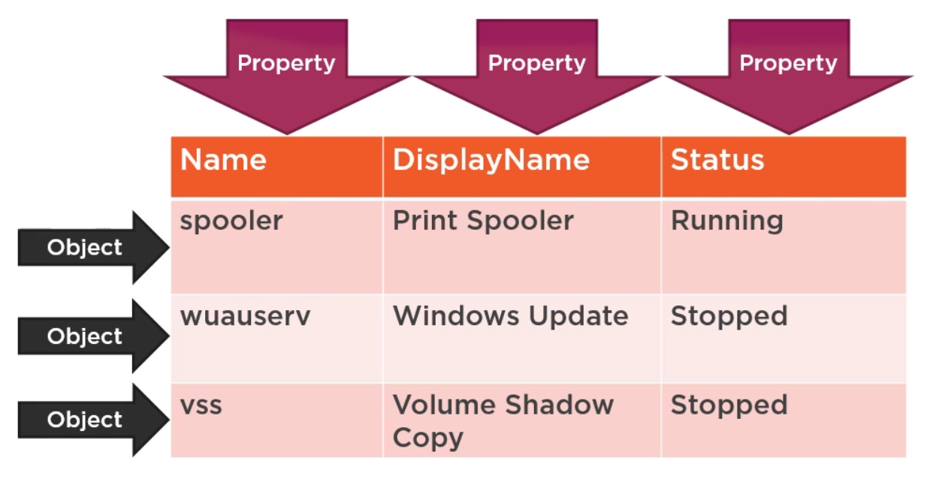
 |  |  |  |  |  |  |  |  |  |  |  | ------------
 |  |  |  |  |  |  |  |  |  |  |  | WINDC1
 |  |  |  |  |  |  |  |  |  |  |  | WINCLIENT1

 |  |  |  |  |  |  |  |  |  |  |  | Můžeme explicitně přiřadit datový typ k proměnné
 |  |  |  |  |  |  |  |  |  |  |  | [int]$num2 = 2
 |  |  |  |  |  |  |  |  |  |  |  | Pokud, ale budeme chtít změnit datový typ této proměnné...
 |  |  |  |  |  |  |  |  |  |  |  | $num2 = "string"
 |  |  |  |  |  |  |  |  |  |  |  | ... PowerShell nám vrátí error

 |  |  |  |  |  |  |  |  |  |  | Get-Variable |  |  | vypíše všechny proměnné
 |  |  |  |  |  |  |  |  |  |  | Remove-Variable -Name <name> |  |  | vymaže proměnnou
 |  |  |  |  |  |  |  |  |  |  | $var.GetType().Name |  |  | vrátí nám datový typ proměnné

Operators (operatory)
Aritmetické operátory |  |  |  | Přidělovací operátory
- používané pro kalkulaci hodnot |  |  |  | - používané pro přidělovánín hodnot k proměnným

+ | přidá hodnoty, zřetězí řetězce |  |  | = | přiřadí hodnotu k proměnné
- | odečte hodnoty |  |  | += | zvyšuje proměnnou o hodnotu
* | znásobí hodnoty, zkopíruje řetězce |  |  | -= | snižuje proměnnou o hodnotu
/ | dělí hodnoty |  |  | *= | vynásobí proměnnou hodnotou
% | modulus (zbytek z hodnot) |  |  | /= | vydělí proměnnou hodnotou
 |  |  |  | %= | dělení proměnné přiřadí modul

Operátory porovnání |  |  |  |  |  | Logické operátory
- používáné při porovnání hodnot, testování kondicí
 |  |  |  |  |  | -and | pravda, když jsou obě podmínky splněný (true when both conditions are true)
-eq | rovná se (equals) |  |  |  |  | -or | pravda, když alespoň jedna z podmínek je splněna (true when either conditions are true)
-ne | nerovná se (not equals) |  |  |  |  | -not | zneguje údaj
-gt | vyšší než (greater than) |  |  |  |  | !
-lt | nižší než (less than)
-ge | vyšší nebo rovno (greater than or equals) |  |  |  |  | Operátory přesměrování
-le | nižší nebo rovno (less than or equals) |  |  |  |  | - většinou používané pro přesměrování výsledku do souboru

-like | pravda, když se řetězce rovnají (true when string matches) |  |  |  |  | > | poslat proud do souboru
-notlike | nepravda, když se řetězce rovnají (false when string matches) |  |  |  |  | >> | připojit proud k souboru (append)
 |  |  |  |  |  | n>&1 | redirects n to success stream
-is | pravda, když je objekt stejný (true if object is the same)
-isnt | pravda, když objekty nejsou stejný (true if objects are different)
 |  |  |  |  |  | Split / Join operátory
Operátory typů |  |  |  |  |  | - pro práci s řetězci

-is | pravda, pokud typy .NET jsou stelný |  |  |  |  | -split | rozdělí řetezec na podřetězce
-isnot | pravda, pokud typy .NET jsou odlišné |  |  |  |  | -join | spojuje řetězce dohromady
-as | převede na .NET typ

Speciální oparátory

$() | operátor subexprese (subexpression operator)
@() | operátor subexprese v poli (array subexpression operator)
& | vyvolávací operátor (call operator)
:: | static member operator
?: | ternary operator
?? | null-coalescing operator
?. | null-conditional operator

Práce se skripty

Get-ExecutionPolicy |  |  | vypíše spustitelná práva |  |  |  |  |  |  |  | Pipes |  |  | piping, používá se ke spojování příkazů
Set-ExecutionPolicy |  |  | změní možnosti spuštění skript |  |  |  |  |  |  |  | Get-Service | Sort-Object Status | Format-Table
 |  |  |  |  |  |  |  |  |  |  |  |  |  |  |  | Zastaví program, službu z pozadí
Možnosti: |  |  |  |  |  |  |  |  |  |  | Out-Host -Paging |  | (more) |  | less
Restricted |  |  |  |  |  |  |  |  |  |  | Out-Null |  |  |  | podobné /dev/null
- výchozí nastavení spustitelných práv, příkazy spustitelné jenom interaktivně |  |  |  |  |  |  |  |  |  |  | Out-Printer |  |  |  | pošle do default tiskárny output
- powershell skripta nejdou spustit |  |  |  |  |  |  |  |  |  |  | Out-File |  |  |  | pošle output do souboru
 |  |  |  |  |  |  |  |  |  |  |  | -FilePath |  |  | specifikuje cestu
AllSigned
- powershell skripta půjdou spustit, ale jenom pokud jsou skripta podepsané důvěryhodným vydavatelem

RemoteSigned
- všechna powershell skripta vytvořená lokálně jdou spustit, pokud skripta byla vytvořena vzdáleně, tak pouze pokud jsou podepsané důvěryhodným vydavatelem

Unrestricted |  |  |  |  |  |  |  |  |  |  | Formátování
- odstraní všechna omezení z execution policy |  |  |  |  |  |  |  |  |  |  | ... | ... | Format-Table |  | ft | uspořádá output do sloupečků pro lepší viditelnost
 |  |  |  |  |  |  |  |  |  |  |  | -AutoSize |  | každý sloupec bude široký přesně podle obsahu
Spouštění skripta |  |  |  |  |  |  |  |  |  |  |  | -Property |  | zobrazí pouze námi vyžadované vlastnosti
& "C:\My Scripts\Test.ps1" |  |  |  |  |  |  |  |  |  |  |  |  | *
- pokud jsou mezery v adresáři/souboru, musíme použít uvozovky |  |  |  |  |  |  |  |  |  |  |  |  | ID,Name
- znak & spustí skript |  |  |  |  |  |  |  |  |  |  |  | -GroupBy |  | vygeneruje nové hlavičky sloupců, kdykoliv kdy se změní hodnoty
- koncovka PS1 znamená PowerShell 1 - doporučuje se používat dle verze PS, ve kterém byl skript napsán
 |  |  |  |  |  |  |  |  |  |  | ... | ... | Format-List |  | fl | zobrazí hodnoty u vlastností

Snap-ins & Modules |  |  |  |  |  |  |  |  |  |  | Filtrování
- Powershell má dva druhy rozšíření: moduly a snap-in |  |  |  |  |  |  |  |  |  |  | "Filtrování z leva"
 |  |  |  |  |  |  |  |  |  |  | Get-ADComputer -filter "Name -like '*DC'"
Snap-ins |  |  |  |  |  |  |  |  |  |  | - Některé příkazy podporují parametr filtru nativně
- Snap-in je shluk providers a/nebo cmdletů pro prostředí Windows PowerShell
- Správný název pro modul snap-in Powershell je PSSnapin (což je odlišuje od modulů snap-in pro grafické MMS)
 |  |  |  |  |  |  |  |  |  |  | Filtrování objektů z pipeline
Get-PSSnapin |  | zobrazí seznam s načtenými snap-ins |  |  |  |  |  |  |  |  | ... | Where-Object -filter { $_.Status -eq 'Running' }
Get-PSSnapin -registred |  | zobrazí seznam s nainstalovanými a dostupnými snap-ins
Add-PSSnapin <name> |  | načte snap-in
Remove-PSSnapin <name> |  | odstraní snap-in

- pomocí Get-Command můžeme zjistit, které příkazy nám snap-in přidal

Get-Command -PSSnapin sqlservercmdletsnapin100

- pomocí Get-PSProvider můžeme zjistit, zda nám snap-in přidal některé PSDrive providery ( .NET programy, které poskytují přístup ke specializovaným datovým úložištím pro snadnější prohlížení a správu)

Get-PSProvider

Modules
- Modul je balíček, který obsahuje členy PowerShellu, jako jsou rutiny, poskytovatelé, funkce, pracovní postupy, proměnné a aliasy.
- Tyto soubory jsou obvykle seskupeny do jednoho adresáře

Get-Content env:psmodulepath |  |  | obsah proměnné psmodulepath definuje cesty, kde PowerShell očekává, že moduly budou uloženy

Get-Module |  |  | zobrazí moduly importované v aktuální relaci nebo moduly, které lze importovat z cesty PSModulePath.
Import-Module |  |  | přidá moduly do aktuální relace

- je možné, že dva různé moduly mají stejný syntax příkazů, pomocí kterých vykonávají stejnou věc
- v tomto případě můžeme specifikovat module a příkaz:

můjModule\Get-User

- proto vydíme specifické příkazy dle produktu/modulu, například; Get-ADUser, Import-SQLCmd, atd.

Modules from the internet
- Pomocí modulu PowerShellGet můžeme stahovat a updatovat moduly z online repozitáře Gallery (PowerShell Gallery)
- Již nainstalováno v PowerShell v5, můžeme manuálně nainstalovat z odkazu www.PowerShellGallery.com, například pro Win 7 apod.

Install-PackageProvider -Name NuGet -Force |  |  |  | instalace poskytovatele NuGet, pomocí které vyhledáváme a instaluje powershell moduly z PowerShellGallery
- pokud nám příkaz hlásí chybu, ověřte, že máte ExecutionPolicy nastaveno aspoň na RemoteSigned

Register-PSRepository <url> |  |  | PowerShellGallery jako výchozí, ale můžeme přidal vlastní
Find-Module |  |  | vyhledá modul
Install-Module |  |  | stáhne a nainstaluje modul
Update-Module |  |  | aktualizuje modul

Reporting
ConvertTo-HTML |  |  | převede output do souboru HTML
Get-Service | ConvertTo-HTML -Property Name,Status > C:\services.html
-Property |  |  | specifikuje části, které chceme exportovat

Export-CSV |  |  | převede output do souboru CSV
- hodí se třeba, když chceme importovat data do excelu
Get-Service | Export-CSV C:\service.csv

Select-Object |  |  | Specifikuje oblasti, které chceme outputnout
Get-Service | Select-Object Name, Status | Export-CSV C:\services.csv

Get-EventLog |  |  | zobrazí zprávy z počítače, něco jako JOURNALD
Get-EventLog -Log "Application"

Troubleshooting

Get-TroubleshootingPack -Path "C:\Windows\diagnostics\system\Networking" | Invoke-TroubleshootingPack

Windows 10Windows Server
PowerShell general

Stop-Computer |  | vypnutí počítače
Restart-Computer |  | restartování počítače
 | -ComputerName ### |  | vzdálené restartování počítače

PowerShell Remoting |  |  |  |  |  |  | Notes
- Commands are run on the remoted machine, not ours - only results come back |  |  |  |  |  |  | - Profile scripts on a remote computer does not load when remoting into
- PowerShell uses protocol Web Services for Management (WS-MAN) |  |  |  |  |  |  | - You are restricted by the computer's execution policy
- Microsoft implementation of WS-MAN comes in the form of a background service, Windows Remote Management (WinRM)
- WS-MAN operates entirely over TCP port 5985 for HTTP, and 5986 for HTTPS

Enable-PSRemoting |  |  |  | enable PowerShell remoting

One-to-One remoting
- Accessing a shell prompt on a single remote computer

Enter-PSSession -computerName Server-R2 |  |  |  |  | enters powershell session on computer Server-R2
Exit-PSSession |  |  |  |  | close session

One-to-many remoting
- Issuing a command to 1:N machines
- By default, PowerShell can talk to up to 32 computers at once - can be modified with -throttleLimit

Invoke-Command -computerName (Get-Content servers.txt) -command { Get-EventLog Security -newest 200 }
 |  |  |  | example usage for Invoke-Command to severs listed in a file at once

Set Keyboard language with PowerShell

$LanguageList = Get-WinUserLanguageList
$LanguageList.Add("lt-LT") |  |  |  |  | lt-LT nahradime jazykem co chceme pridat
Set-WinUserLanguageList $LanguageList |  |  |  |  | aktualizovat změny

$LanguageList[1] |  |  |  |  | zjistíme index jazyka, kterého se chcem zbavit
$LanguageList.Remove($LanguageList[1]) |  |  |  |  | smažeme jazyk s indexem 1
Set-WinUserLanguageList $LanguageList |  |  |  |  | aktualizovat změny

Set Windows Language with PowerShell

Install-Language ja-JP |  |  |  | ja-JP nahradime jazykem co chceme pridat

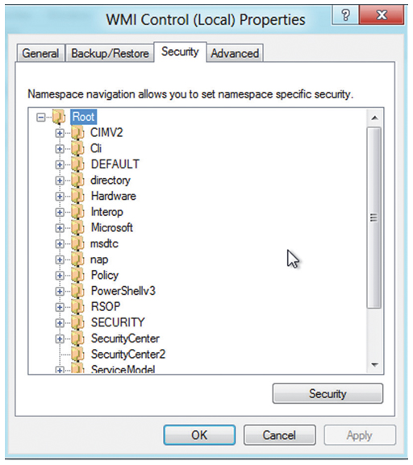
Windows Management Instrumentation & Common Information Model |  |  |  |  |  | WMI & CIM
Windows Management Instrumentation (WMI) se skládá ze sady rozšíření modelu
Windows Driver Model, která poskytuje rozhraní operačního systému, jehož
prostřednictvím instrumentované součásti poskytují informace a upozornění.

Na nejvyšší úrovni je WMI organizováno do jmenných prostorů (namespaces).
Představte si jmenný prostor jako druh složky, která se váže ke konkrétnímu produktu nebo technologii.
Například:
 | - root\CIMv2 obsahuje všechny informace o operačním systému Windows a hardwaru počítače
 | - root\MicrosoftDNS obsahuje všechny informace o serveru DNS
 | - root\SecurityCenter obsahuje informace o firewallu, antiviru a antispywarových nástrojích
 | atd.

V rámci jmenného prostoru je WMI rozděleno do řady tříd (class)
Třída představuje komponentu správy, kterou WMI ví, jak se dotazovat.
Například:
- třída Win32_LogicalDisk v root\CIMv2 je navržena tak, aby uchovávala informace o logických discích

Počínaje PowerShell v3 si všimnete mnoha příkazů CIM (Common Information Model)
Ve většině případů se jedná o "obaly" kolem části WMI, což vám poskytuje způsob interakce s WMI více zaměřený na PowerShell

Novější rutiny CIM, jako jsou Get-CimInstance a Invoke-CimMethod
Jsou víceméně ekvivalentní starým rutinám WMI, i když komunikují přes WS-MAN
(implementované službou Windows Remote Management neboli WinRM) namísto použití RPC.

Get-CimInstance -ClassName win32_operatingsystem | select caption,version,installdate,LastBootUpTime | Format-Table -AutoSize

Get-CimInstance -Namespace root/CIMV2 -ClassName win32_BIOS

Background commands
- Příkazy spuštěné na pozadí = jobs
- Every job has at least one child job |  |  | job1, job2 / job3

Synchronní příkazy
- Po zadání příkazu musíme počkat na jeho dokončení - nelze dále používat shell
- Produkují error zprávy, které lze ihned vidět
- Po spuštění můžeme reagovat na požadavky (input)
- Výsledky jdou vidět hned jak se příkaz dokončí

Asynchronní příkazy
- Spuštění příkazů na pozadí, lze nadále používat shell
- V případě error zpráv je potřeba je udělat opatření k jejich zachycení
- Pro zobrazení výsledků je potřeba vyčkat na dokončení příkazu

Local Jobs
Start-job |  |  |  | spustí příkaz (job object) na pozadí |  |  |  | Receive-Job |  | zobrazí výsledek job
 | -scriptblock {} |  |  | lze specifikovat příkaz v {} |  |  |  |  | -Id | specifikujeme který job
 | -FilePath |  |  | lze specifikovat soubor k spuštění |  |  |  |  | -Keep | ve výchozím režimu se výsledky po prvním zobrazení smažou, -Keep je uloží do mezipaměti
 | -JobName |  |  | vlastní název job
 |  |  |  |  |  |  |  | - Sloupec HasMoreData nám říka, zda jsou data z jednolivých jobs v mezipaměti
Stop-Job |  |  |  | terminuje job, zbytek výsledků z jobs lze vidět
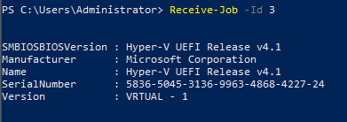
Get-Job |  |  |  | zjistí stav jobs
 | -Id |  |  | specifikujeme který job

Remove-Job |  |  |  | smaže job + výsledky z mezipaměti

Wait-Job |  |  |  | hodí se když ve skriptu začínáme job a chceme přinutit shell, aby
 |  |  |  | počkal, než se dokončí job a pak mohl pokračovat
 |  |  |  |  |  |  |  | Příklad použití remote job
- Příkazy WMI lze spustit ve formě jobs pomocí parametru -AsJob |  |  |  |  |  |  |  | Invoke-Command -Command { yes } -ComputerName blabla1 -AsJob

Get-WmiObject -Class WIN32_BIOS -AsJob

- Příkazy CIM lze spustit ve formě jobs pomocí Start-Job anebo Invoke-Command

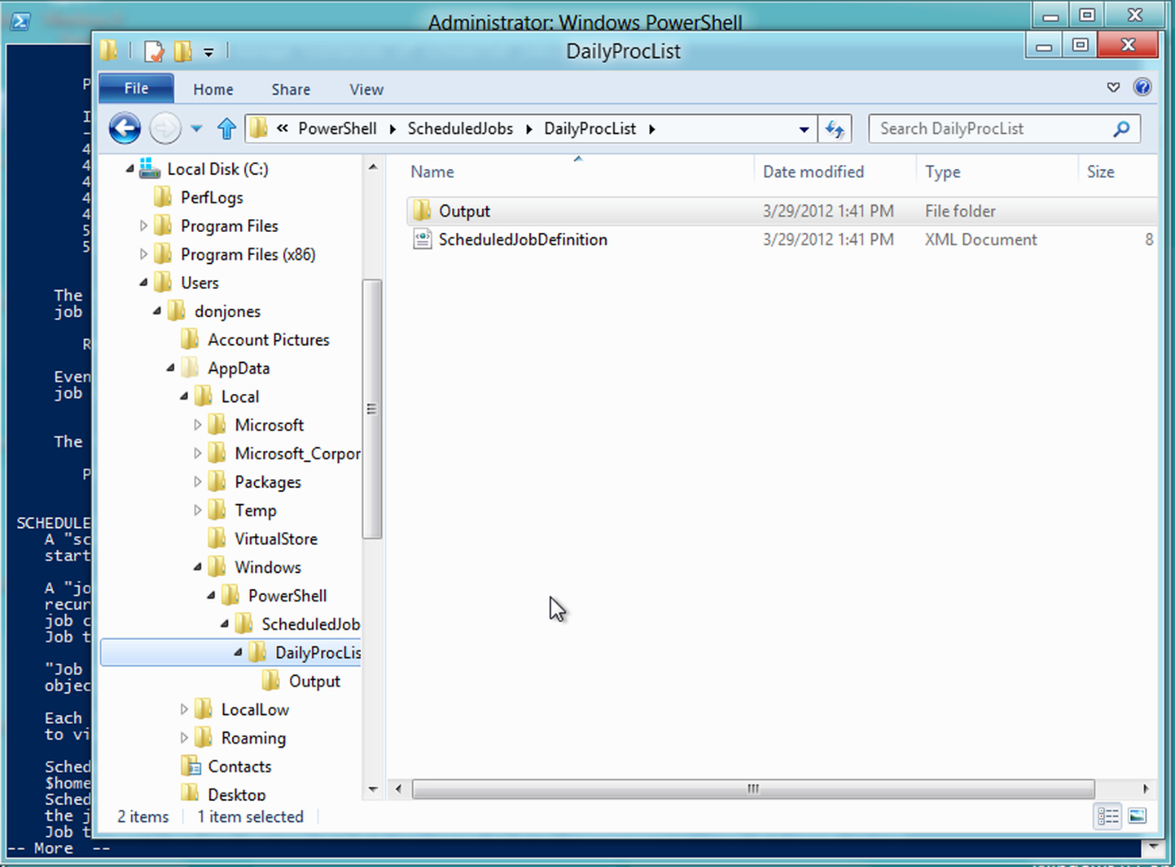
Scheduled Jobs

Register-ScheduledJob |  |  |  | zaregistruje job s Task Scheduler
- Příkaz vytvoří job definici v Task Scheduler XML formátu, na disku a vytvoří hierarchii složek, která bude obsahovat výsledky úlohy při každém jejím spuštění

 | -Trigger (New-JobTrigger) |  |  |  |  | určuje, kdy bude úloha spuštěna
 | -ScheduledJobOption (New-ScheduledJobOption) |  |  |  |  | nastaví možnosti pro úlohu

 | -MaxResultCount |  |  |  |  | řídí počet uložených výsledků

